Sheet1
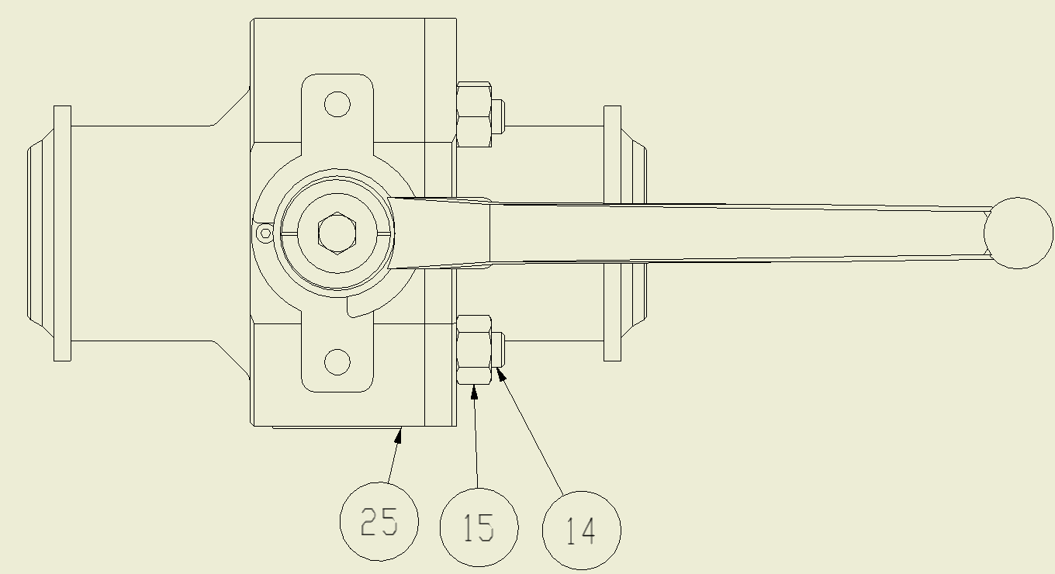
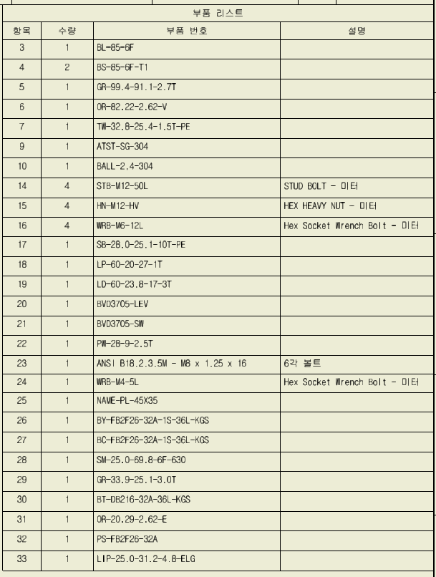
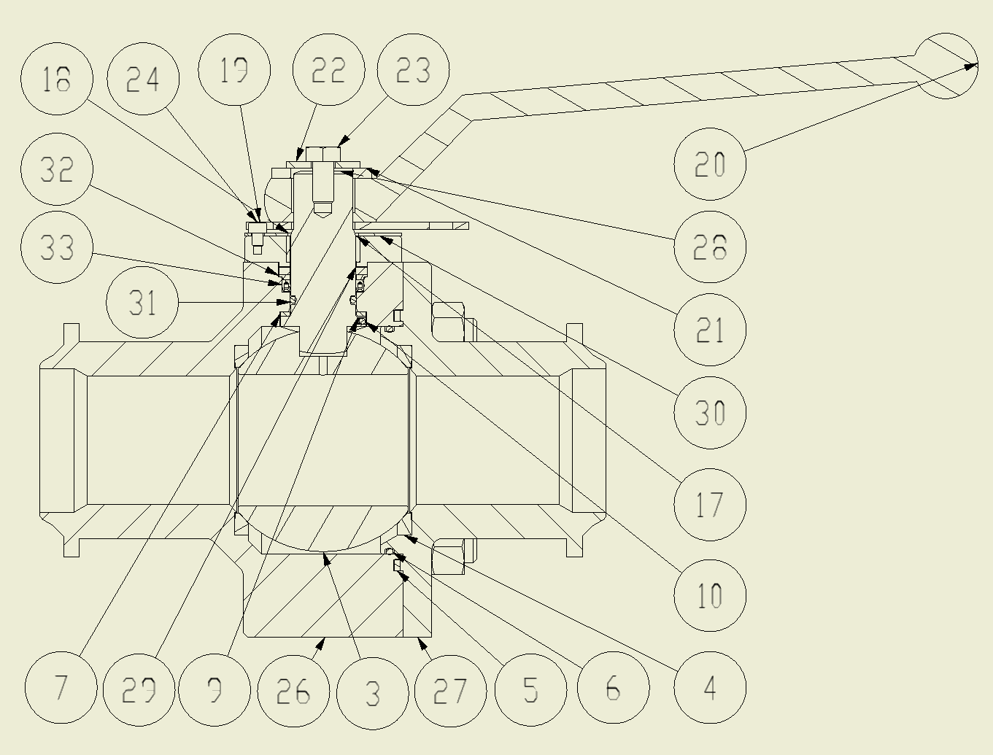
FB2FB6-32A-1S-D011-1SDNA-36L-KGS
VALUT BOM과 ERP BOM 차이점
VALUT BOM | ERP BOM | 차이점
BS-85-6F-T1 | BS-85-6F-T4 | T1 > T4 (재질 상이)
OR-82.22-2.62-V | OR-82.22-2.62-E | V > E (재질 상이)
SM-25.0-69.8-6F-630 | SM-25.0-69.8-6F-630-KGS | KGS (CODE 상이)
HN-M12-HV | HN-M12-HV-8M | 8M (재질 상이)
STB-M12-50L | STB-M12-50L-193B8MCL2 | 193B8MCL2 (재질 상이)
ANSI B18.2.3.5M - M8 x 1.25 x 16 | HB-M8-15L | (CODE 상이)
NAME-PL-45X35 | NAME-PL-45X35-KGS | KGS (CODE 상이)

FB2FB6-32A-1S-D011-1SDNA-36L-KGS (VALUT BOM)

